X6_2022Q60
ZHEJINAG BOSUER MOTION APPARATUS CO.,LTD.
SPARE PART CATALOGUE -MODEL: T5(X5) 101411005

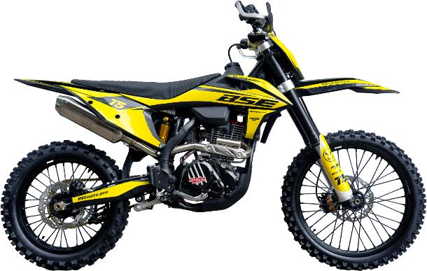

IMPORTANT REMARKS:
1.Formulas have been set in this sheet.Please do not change any content or format,otherwise it will take long time for us to confirm.
2."QTY" means the qty of spare parts included in the respective kit."ORDER QTY" means the qty of spare parts you want to order,which needs to be filled in the blank.
3.If you need additional spare parts,please fill in the blanks "SPECIFICATION" ,"ENGLISH NAME",and "ORDER QTY" in the "ADDITIONAL SPARE PARTS REQUIRED"column.
4.(For BSE ref. only)本清单配件状态根据版本号
5.更新日期： |  |  |  |  |  |  |  |  | 101411005

DIAGRAM | Двигатель
 | POS. | NEW EPR CODE | CHINESE NAME | NAME RUS | QTY | UNIT | UNIT PRICE (EX WORKS) | ORDER QTY | TOTAL AMOUNT | REMARKS
 | 序号 |  |  | 用量 | 备注 | 单位
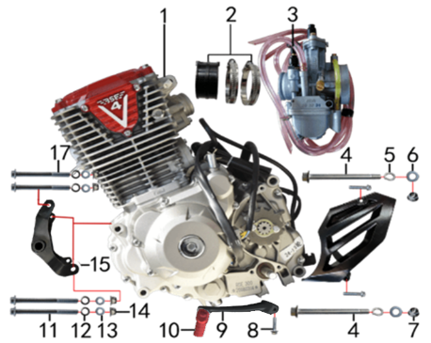 | 1 | 30.129.2010 | TYX300发动机 | Двигатель в сборе 300cc BSE300R4V(TYX300-2) (мод) | 1 | 台 |  |  | 0
 | 2 | 30.135.0100 | 化油器接口(含卡箍） | Патрубок карбюратора | 1 | 套 |  |  | 0
 | 3 | 30.134.1020 | 化油器 | Карбюратор NB-PWK 34J игла A2 Холостой ход с ручной регулировкой | 1 | 个 |  |  | 0
 | 4 | 30.801.0740 |  | Винт M10x1,25x117 [10.9] | 2 | 个 |  |  | 0
 | 5 | 30.826.0030 |  | Шайба пружинная | 2 | 个 |  |  | 0
 | 6 | 30.825.0120 |  | Шайба 10x18x1,5 | 2 | 个 |  |  | 0
 | 7 | 30.818.0030 |  | Гайка M10x1,25 фланцевая самостопорящаяся GB6187 | 2 | 个 |  |  | 0
 | 8 | 30.801.0060 |  | Винт M6x25 | 1 | 个 |  |  | 0
 | 9 | 30.130.0850 | 挂档杆 | Рычаг КПП | 1 | 根 |  |  | 0
 | 11 | 30.801.0330 |  | Винт M8x95 | 2 | 个 |  |  | 0
 | 12 | 30.826.0020 |  | Шайба пружинная 8 | 4 | 个 |  |  | 0
 | 13 | 30.825.0070 |  | Шайба 8x16 | 4 | 个 |  |  | 0
 | 14 | 30.818.0020 |  | Гайка M8 фланцевая самостопорящаяся GB6187 | 4 | 个 |  |  | 0
 | 15 | 30.214.0212 | 发动机后吊挂 | Маятник подвески двигателя, черный | 1 | 根 |  |  | 0
 | 17 | 30.801.0310 |  | Винт M8x85 | 2 | 个 |  |  | 0

DIAGRAM | Воздушный фильтр
 | POS. | NEW EPR CODE | CHINESE NAME | NAME RUS | QTY | UNIT | UNIT PRICE (EX WORKS ) | ORDER QTY | TOTAL AMOUNT | REMARKS
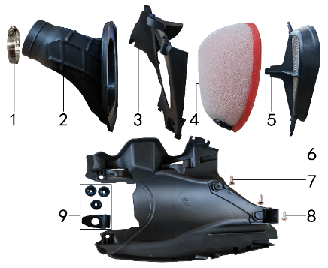 | 1 | 30.148.0060 | 不锈钢抱箍 | Хомут | 1 | 个 |  |  | 0
 | 2 | 30.145.0280 | 空滤器喉管 | Патрубок соединительный фильтр/карб. (конфузор) | 1 | 个 |  |  | 0
 | 3 | 30.149.0040 | 空滤器前盖 | Крышка воздушного фильтра передняя | 1 | 个 |  |  | 0
 | 4 | 30.146.0070 | 空滤器滤芯 | Фильтр воздушный | 1 | 个 |  |  | 0
 | 5 | 30.151.0050 | 空滤器海绵支架 | Сетка противопожарная | 1 | 个 |  |  | 0
 | 6 | 30.724.0300 | 内挡 | Облицовка задняя внутренняя | 1 | 块 |  |  | 0
 | 7 | 30.810.0160 | 十字槽盘头自攻螺钉GB845-76 | Винт самонарезающий 5,5x20 GB845-76 | 2 | 个 |  |  | 0
 | 8 | 30.810.0150 | 十字槽盘头自攻螺钉GB845-76 | Винт самонарезающий 5,5x16 GB845-76 (с большой головкой) | 1 | 个 |  |  | 0
 | 9 | 30.755.0070 | 橡胶缓冲套 | Втулка с резиновой подушкой | 1 | 套 |  |  | 0

DIAGRAM | Выхлопная система
 | POS. | NEW EPR CODE | CHINESE NAME | NAME RUS | QTY | UNIT | UNIT PRICE (EX WORKS ) | ORDER QTY | TOTAL AMOUNT | REMARKS
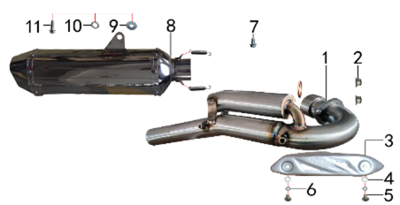 | 1 | 30.156.2850 | 排气管 | Труба выпускная | 1 | 根 |  |  | 0
 | 2 | 30.818.0020 | 全金属六角法兰面锁紧螺母GB6187 | Гайка M8 фланцевая самостопорящаяся GB6187 | 2 | 个 |  |  | 0
 | 3 | 30.152.0100 | 防烫片 | Накладка выхлопной трубы защитная | 1 | 个 |  |  | 0
 | 4 | 30.825.0040 | 平垫圈GB97 | Шайба 6x12 | 2 | 个 |  |  | 0
 | 5 | 30.806.0020 | 内六角平圆头螺钉GB70.2 | Винт M6x10 | 2 | 个 |  |  | 0
 | 6 | 30.826.0010 | 弹簧垫圈GB93 | Шайба пружинная 6 | 2 | 个 |  |  | 0
 | 7 | 30.801.0140 | 六角法兰螺栓GB5787 | Винт M8x12 | 1 | 个 |  |  | 0
 | 8 | 30.155.0555 | 排气筒 | Глушитель | 1 | 个 |  |  | 0
 | 9 | 30.825.0080 | 平垫圈GB97 | Шайба 8x22 | 1 | 个 |  |  | 0
 | 10 | 30.826.0020 | 弹簧垫圈GB93 | Шайба пружинная 8 | 1 | 个 |  |  | 0
 | 11 | 30.801.0180 | 六角法兰螺栓GB5787 | Винт M8x30 | 1 | 个 |  |  | 0

DIAGRAM | Траверса
 | POS. | NEW EPR CODE | CHINESE NAME | NAME RUS | QTY | UNIT | UNIT PRICE (EX WORKS ) | ORDER QTY | TOTAL AMOUNT | REMARKS
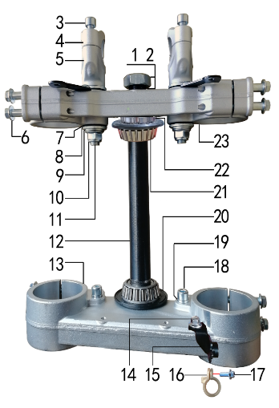 | 1 | 30.825.0305 | 平垫圈GB97 | Шайба 23x36x1,5 | 1 | 个 |  |  | 0
 | 2 | 30.822.0090 | 六角螺母 | Гайка рулевой колонки | 1 | 个 |  |  | 0
 | 3 | 30.807.0170 | 内六角圆柱头螺钉GB70.1 | Винт M8x25 | 4 | 个 |  |  | 0
 | 4 | 30.508.0500 | 上压块 | Крепление руля верхнее | 2 | 块 |  |  | 0
 | 5 | 30.509.0700 | 下压块 | Крепление руля нижнее | 2 | 块 |  |  | 0
 | 6 | 30.801.0220 | 六角法兰螺栓 | Болт M8x40 крепления вилки | 8 | 个 |  |  | 0
 | 7 | 30.755.0030 | 橡胶缓冲块 | Демпфер руля 1 шт | 4 | 只 |  |  | 0
 | 8 | 30.825.5000 | 台阶垫圈 | Шайба ступенчатая 26x30x3х12 | 4 | 个 |  |  | 0
 | 9 | 30.825.0180 | 平垫圈GB97 | Шайба 12x24x1,5 | 2 | 个 |  |  | 0
 | 10 | 30.818.0040 | 全金属六角法兰面锁紧螺母GB6187 | Гайка M12x1,25 фланцевая самостопорящаяся GB6187 | 2 | 个 |  |  | 0
 | 11 | 30.802.0130 | 下压块安装螺栓 | Болт M12x1,25x72 крепления руля | 2 | 个 |  |  | 0
 | 12 | 30.510.0100 | 方向轴 | Шток траверсы | 1 | 根 |  |  | 0
 | 13 | 30.507.0500 | 下联板 | Траверса нижняя | 1 | 块 |  |  | 0
 | 14 | 30.801.0030 | 六角法兰螺栓GB5787 | Винт M6x12 | 1 | 个 |  |  | 0
 | 15 | 30.249.0060 | 油管卡扣支架 | Кронштейн направляющей переднего тормозного шланга | 1 | 个 |  |  | 0
 | 16 | 30.848.0060 | 卡扣 | Крепление гидролинии | 1 | 个 |  |  | 0
 | 17 | 30.801.0040 | 六角法兰螺栓GB5787 | Винт M6x16 | 1 | 个 |  |  | 0
 | 18 | 30.807.0150 | 内六角圆柱头螺钉GB70.1 | Винт M8x16 | 2 | 个 |  |  | 0
 | 19 | 30.826.0020 | 弹簧垫圈GB93 | Шайба пружинная 8 | 2 | 个 |  |  | 0
 | 20 | 30.832.0020 | 防尘盖 | Кольцо уплотнительное | 2 | 个 |  |  | 0
 | 21 | 30.839.0070 | 锥度轴承 | Подшипник 30205 роликовый конический 25x52 | 2 | 个 |  |  | 0
 | 22 | 30.831.0020 | 锁紧螺母 | Гайка круглая M25x1x7 | 1 | 个 |  |  | 0
 | 23 | 30.506.0400 | 上联板 | Траверса верхняя | 1 | 块 |  |  | 0

DIAGRAM | Рама
 | POS. | NEW EPR CODE | CHINESE NAME | NAME RUS | QTY | UNIT | UNIT PRICE (EX WORKS ) | ORDER QTY | TOTAL AMOUNT | REMARKS
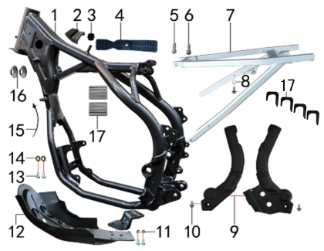 | 1 | 30.201.3452 | X5/X6车架(水冷TY250-SR) | Рама | 1 | 个 |  |  | 0
 | 2 | 30.755.0080 | 橡胶缓冲块 | Подушка топливного бака передняя | 1 | 只 |  |  | 0
 | 3 | 30.167.2000 | 硅胶管 | Патрубок радиатора | 0,02 | 只 |  |  | 0
 | 4 | 30.755.0060 | 橡胶缓冲块 | Подушка топливного бака задняя | 1 | 只 |  |  | 0
 | 5 | 30.807.0180 | 内六角圆柱头螺钉GB70.1 | Болт M8x30 траверсы | 1 | 个 |  |  | 0
 | 6 | 30.807.0170 | 内六角圆柱头螺钉GB70.1 | Винт M8x25 | 1 | 个 |  |  | 0
 | 7 | 30.443.0050 | 铝后尾架 | Подрамник алюминий | 1 | 个 |  |  | 0
 | 8 | 30.825.0060 | 平垫圈GB97 | Шайба 6x18x1,5 | 1 | 个 |  |  | 0
 | 9 | 30.707.0050 | 车架保护片 | Накладки рамы боковые (L+R) | 1 | 付 |  |  | 0
 | 10 | 30.801.0030 | 六角法兰螺栓GB5787 | Винт M6x12 | 3 | 个 |  |  | 0
 | 11 | 30.818.0010 | 全金属六角法兰面锁紧螺母GB6187 | Гайка M6 фланцевая самостопорящаяся GB6187 | 2 | 个 |  |  | 0
 | 12 | 30.213.1000 | 发动机底板 | Защита двигателя | 1 | 套 |  |  | 0
 | 13 | 30.801.0040 | 六角法兰螺栓GB5787 | Винт M6x16 | 4 | 个 |  |  | 0
 | 14 | 30.206.0020 | MOJO平叉护套垫片 | Прокладка овальная | 2 | 个 |  |  | 0
 | 15 | 30.901.0100 | 扎带(带圆头) | Стяжка кабельная | 1 | 根 |  |  | 0
 | 16 | 30.756.0120 | 圆管塞 | Заглушка резиновая | 2 | 个 |  |  | 0
 | 17 | 30.755.0040 | 橡胶缓冲块(TS) | Демпфер бака резиновый | 2 | 只 |  |  | 0

DIAGRAM | Подставка и подножки
 | POS. | NEW EPR CODE | CHINESE NAME | NAME RUS | QTY | UNIT | UNIT PRICE (EX WORKS ) | ORDER QTY | TOTAL AMOUNT | REMARKS
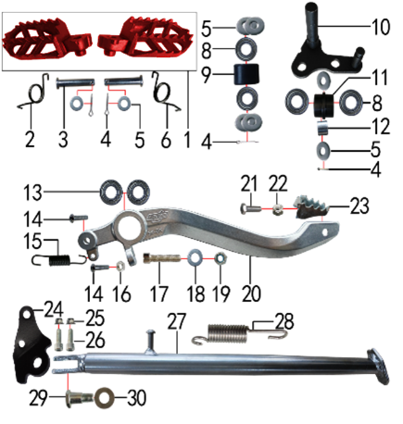 | 1 | 30.448.0150 | 脚蹬 | Подножки CNC красный | 1 | 只 |  |  | 0
 | 2 | 30.858.0120 | 脚蹬扭簧 | Пружина подножки правая z | 1 | 只 |  |  | 0
 | 3 | 30.828.0050 | 圆柱销GB882 | Штифт | 2 | 根 |  |  | 0
 | 4 | 30.827.0030 | 开口销GB91 | Шплинт 2,5x16 | 4 | 根 |  |  | 0
 | 5 | 30.825.0120 | 平垫圈GB97 | Шайба 10x18x1,5 | 8 | 个 |  |  | 0
 | 6 | 30.858.0110 | 脚蹬扭簧 | Пружина подножки левая z | 1 | 只 |  |  | 0
 | 7 |  |  |  | 1 |  |  |  | 0
 | 8 | 30.843.0210 | 全封闭轴承 | Подшипник 6900 подножки | 4 | 个 |  |  | 0
 | 9 | 30.305.0010 | 涨紧轮 | Ролик цепи верхний | 1 | 个 |  |  | 0
 | 10 | 30.252.0070 | 涨紧轮固定焊接组件 | Натяжитель цепи привода | 1 | 个 |  |  | 0
 | 11 | 30.305.0020 | 涨紧轮 | Ролик цепи нижний | 1 | 个 |  |  | 0
 | 12 | 30.856.0310 | 摇臂平叉连接内衬套 | Втулка 12,5x18x13,5 | 1 | 个 |  |  | 0
 | 13 | 30.843.0020 | 全封闭轴承 | Подшипник 6000 | 2 | 个 |  |  | 0
 | 14 | 30.806.0060 | 内六角平圆头螺钉GB70.2 | Винт М6x20 [10.9] | 2 | 个 |  |  | 0
 | 15 | 30.860.0060 | 脚刹杆弹簧 | Пружина заднего тормоза | 1 | 根 |  |  | 0
 | 16 | 30.822.0030 | 六角螺母GB6170 | Гайка M6 GB6170 | 1 | 个 |  |  | 0
 | 17 | 30.812.0150 | 不锈钢内六角圆柱头 | Винт M10x1,5x45 нерж | 1 | 个 |  |  | 0
 | 18 | 30.825.0145 | 平垫圈GB97 | Шайба 10x20x3 GB97 | 1 | 个 |  |  | 0
 | 19 | 30.820.0060 | 非金属嵌件六角锁紧螺母GB889 | Гайка M10x1,5 GB889 | 1 | 个 |  |  | 0
 | 20 | 30.528.0020 | 铝脚刹杆 | Педаль тормоза алюм Т | 1 | 根 |  |  | 0
 | 21 | 30.802.0015 | 六角头螺栓GB5783 | Винт M6x20 GB5783 [12.9] | 1 | 个 |  |  | 0
 | 22 | 30.819.0010 | 全金属六角锁紧螺母GB6184 | Гайка M6 | 1 | 个 |  |  | 0
 | 23 | 30.259.0020 | 脚刹杆头 | Площадка нажимная педали тормоза | 1 | 个 |  |  | 0
 | 24 | 30.219.0070 | 边支撑固定座 | Крепление боковой подножки | 1 | 个 |  |  | 0
 | 25 | 30.818.0020 | 全金属六角法兰面锁紧螺母GB6187 | Гайка M8 фланцевая самостопорящаяся GB6187 | 2 | 个 |  |  | 0
 | 26 | 30.807.0180 | 内六角圆柱头螺钉GB70.1 | Болт M8x30 траверсы | 2 | 个 |  |  | 0
 | 27 | 30.220.0200 | 边支撑 | Подножка боковая 350 мм | 1 | 个 |  |  | 0
 | 28 | 30.859.0010 | 边支撑弹簧 | Пружина боковой подставки | 1 | 个 |  |  | 0
 | 29 | 30.803.0010 | 外六角台阶螺栓 | Ось боковой подставки | 1 | 个 |  |  | 0
 | 30 | 30.825.0180 | 平垫圈GB97 | Шайба 12x24x1,5 | 1 | 个 |  |  | 0

DIAGRAM | Рычаги прогрессии
 | POS. | NEW EPR CODE | CHINESE NAME | NAME RUS | QTY | UNIT | UNIT PRICE (EX WORKS ) | ORDER QTY | TOTAL AMOUNT | REMARKS
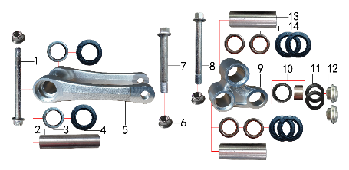 | 1 | 30.801.1140 | 拉杆车架六角法兰螺栓 | Ось M12x1,25x118 | 1 | 个 |  |  | 0
 | 2 | 30.856.0320 | 拉杆车架连接衬套 | Втулка 12x20x82 | 1 | 个 |  |  | 0
 | 3 | 30.840.0010 | 滚针轴承 | Подшипник игольчатый HK2012 | 2 | 个 |  |  | 0
 | 4 | 30.837.0100 | 骨架油封 | Сальник 20x32x5 прогрессии | 6 | 只 |  |  | 0
 | 5 | 30.417.0030 | 摇架叉 | Качалка прогрессии U-образная | 1 | 个 |  |  | 0
 | 6 | 30.818.0040 | 全金属六角法兰面锁紧螺母GB6187 | Гайка M12x1,25 фланцевая самостопорящаяся GB6187 | 3 | 个 |  |  | 0
 | 7 | 30.801.1060 | 摇臂拉杆安装螺栓 | Ось M12x1,25x95 [10.9] | 1 | 个 |  |  | 0
 | 8 | 30.801.1080 | 摇臂平叉六角法兰螺栓 | Ось M12x1,25x107 [10.9] | 1 | 个 |  |  | 0
 | 9 | 30.418.0100 | 三角摇臂 | Качалка прогрессии двуплечая | 1 | 个 |  |  | 0
 | 10 | 30.840.0070 | 滚针轴承 | Подшипник игольчатый HK1913 | 1 | 个 |  |  | 0
 | 11 | 30.837.0050 | 专用油封 | Сальник 18x26x3 | 2 | 只 |  |  | 0
 | 12 | 30.856.0370 | 后减摇臂外衬套 | Втулка 9,5x10-14x5 | 2 | 个 |  |  | 0
 | 13 | 30.856.0300 | 摇臂平叉连接内衬套(新刀型款J5) | Втулка 12x20x55 | 2 | 个 |  |  | 0
 | 14 | 30.840.0040 | 滚针轴承 | Подшипник игольчатый HK2020 | 4 | 个 |  |  | 0

DIAGRAM | Маятник
 | POS. | NEW EPR CODE | CHINESE NAME | NAME RUS | QTY | UNIT | UNIT PRICE (EX WORKS ) | ORDER QTY | TOTAL AMOUNT | REMARKS
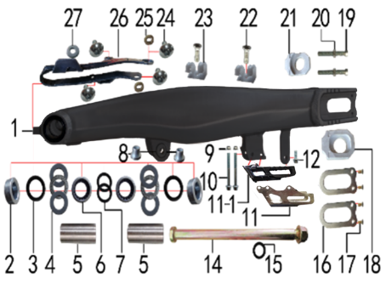 | 1 | 30.439.0125 | 刀型铝平叉 | Маятник 18" алюминий чёрный | 1 | 个 |  |  | 0
 | 2 | 30.856.0175 | 刀型铝平叉台阶外衬套 | Втулка 28x17x12,5 | 2 | 个 |  |  | 0
 | 3 | 30.837.0140 | 骨架油封 | Сальник 28x37x5 | 2 | 只 |  |  | 0
 | 4 | 30.841.0020 | 平面推力轴承 | Подшипник игольчатый упорный d22xd36x6 | 2 | 个 |  |  | 0
 | 5 | 30.856.0110 | 铝平叉右隔套(BSE250铝车架) | Втулка 17x22x49 | 2 | 个 |  |  | 0
 | 6 | 30.840.0060 | 滚针轴承 | Подшипник HK222930 игольчатый | 2 | 个 |  |  | 0
 | 7 | 30.837.0120 | 骨架油封 | Сальник 22x29x4 | 2 | 只 |  |  | 0
 | 8 | 30.856.0350 | 刀型铝平叉台阶衬套 | Втулка 16x13x18-12 | 2 | 个 |  |  | 0
 | 9 | 30.818.0010 | 全金属六角法兰面锁紧螺母GB6187 | Гайка M6 фланцевая самостопорящаяся GB6187 | 2 | 个 |  |  | 0
 | 10 | 30.801.0110 | 六角法兰螺栓GB5787 | Винт M6x50 | 2 | 个 |  |  | 0
 | 11 | 30.307.0010 | 调链器保护罩 | Ловушка цепи алюм серебро | 1 | 1 |  |  | 0
 | 11-1 | 30.306.0040 | 调链器 | Ловушка цепи - резиновая часть | 1 | 1 |  |  | 0
 | 12 | 30.801.0040 | 六角法兰螺栓GB5787 | Винт M6x16 | 1 | 个 |  |  | 0
 | 14 | 30.854.0050 | 平叉轴 | Ось заднего маятника 17x256xM16x1,5 с гайкой | 1 | 根 |  |  | 0
 | 15 | 30.825.1055 | 平垫圈 | Шайба 17x26x2 | 1 | 个 |  |  | 0
 | 17 | 30.205.0010 | 平叉挡片 | Прокладка задней оси | 2 | 个 |  |  | 0
 | 18 | 30.809.0050 | 十字槽沉头螺钉GB819 | Винт M5x12 | 4 | 个 |  |  | 0
 | 19 | 30.442.0320 | 铝千斤片 | Корпус натяжителя цепи | 1 | 只 |  |  | 0
 | 20 | 30.802.0110 | 六角头螺栓GB5783 | Винт М8x60 [10.9] | 2 | 个 |  |  | 0
 | 21 | 30.822.0050 | 六角螺母GB6170 | Гайка M8 | 2 | 个 |  |  | 0
 | 22 | 30.442.0330 | 铝千斤片 | Корпус натяжителя цепи | 1 | 只 |  |  | 0
 | 23 | 30.809.0030 | 十字槽沉头螺钉GB819 | Винт M6x12 | 2 | 个 |  |  | 0
 | 24 | 30.848.0030 | 后刹管夹 | Зажим задней тормозной трубки | 2 | 个 |  |  | 0
 | 25 | 30.805.0020 | 内六角大扁头螺钉 | Винт M6x12 с полукруглой головкой 16 мм | 4 | 个 |  |  | 0
 | 26 | 30.206.0020 | MOJO平叉护套垫片 | Прокладка овальная | 2 | 个 |  |  | 0
 | 27 | 30.759.0040 | 平叉护套 | Слайдер цепи черный | 1 | 个 |  |  | 0
 | 28 | 30.825.0060 | 平垫圈GB97 | Шайба 6x18x1,5 | 1 | 个 |  |  | 0

DIAGRAM | Амортизаторы
 | POS. | NEW EPR CODE | CHINESE NAME | NAME RUS | QTY | UNIT | UNIT PRICE (EX WORKS ) | ORDER QTY | TOTAL AMOUNT | REMARKS
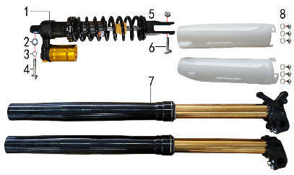 | 1 | 30.431.3220 | 后减震 | Амортизатор задний 480x11 две регулировки вилка 20 | 1 | 根 |  |  | 0
 | 2 | 30.825.0120 | 平垫圈GB97 | Шайба 10x18x1,5 | 1 | 个 |  |  | 0
 | 3 | 30.826.0030 | 弹簧垫圈GB93 | Шайба пружинная | 1 | 个 |  |  | 0
 | 4 | 30.801.0600 | 后减震上六角法兰螺栓 | Винт M10х1,25х50 заднего амортизатора | 1 | 个 |  |  | 0
 | 5 | 30.819.0020 | 全金属六角锁紧螺母GB6184 | Гайка | 1 | 个 |  |  | 0
 | 6 | 30.801.0580 | 后减震下安装螺栓 | Винт M10x1,25x45 | 1 | 个 |  |  | 0
 | 7 | 30.424.4910 | 前减震 | Амортизаторы передние 930x53x58,5 регулируемые | 1 | 副 |  |  | 0
 | 8 | 30.825.0100 | 平垫圈GB97 | Шайба | 6 | 个 |  |  | 0
 | 8-1 | 30.808.0040 | 伞头内六角螺丝 | Винт М6x9 [8.8] (525) ступенчатый | 6

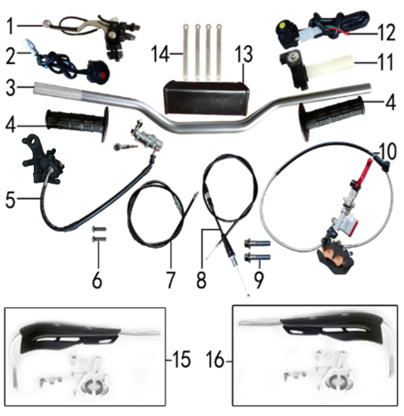
DIAGRAM | Руль и тормоза
 | POS. | NEW EPR CODE | CHINESE NAME | NAME RUS | QTY | UNIT | UNIT PRICE (EX WORKS ) | ORDER QTY | TOTAL AMOUNT | REMARKS
 | 1 | 30.531.0215 | 离合手柄 | Рычаг сцепления | 1 | 只 |  |  | 0
 | 2 | 30.617.0020 | 开关 | Кнопка выключения двигателя | 1 | 个 |  |  | 0
 | 3 | 30.501.0110 | 铝变径管车把 | Руль 800-810 28мм алюм черный | 1 | 根 |  |  | 0
 | 4 | 30.503.0250 | 把套 | Грипсы Nibbi Lock On (new) | 1 | 付 |  |  | 0
 | 5 | 30.519.2655 | 后碟刹器BK250 | Тормоз задний 40/240/600 Mojo sintered | 1 | 套 |  |  | 0
 | 5-1 |  | 上泵总成 | Цилиндр тормозной задний главный [40] | 1 | 套 |  |  | 0
 | 5-2 |  | 下泵总成 | Суппорт тормозной задний | 1 | 套 |  |  | 0
 | 5-3 |  | 后碟刹支架 | Кронштейн заднего дискового тормоза | 1 | 副 |  |  | 0
 | 5-4 | 30.522.0250 | 后碟刹高压油管 | Шланг тормозной 600мм чёрный | 1 |  |  |  | 0
 | 5-5 | 30.543.0535 | 摩擦片 | Колодки тормозные задние | 1 |  |  |  | 0
 | 6 | 30.806.0060 | 内六角平圆头螺钉GB70.2 | Винт М6x20 [10.9] | 2 | 个 |  |  | 0
 | 7 | 30.513.0288 | 离合线 | Трос сцепления [1050+135] | 1 | 根 |  |  | 0
 | 8 | 30.512.1570 | 油门线 | Трос газа [1000+142] | 1 | 根 |  |  | 0
 | 9 | 30.801.0200 | 六角法兰螺栓GB5787 | Винт M8x40 | 2 | 个 |  |  | 0
 | 10 | 30.517.4013 | 前碟刹器BSK | Тормоз передний 78/1230 в сборе | 1 | 套 |  |  | 0
 | 10-1 | 30.540.0030 | 上泵总成 | Цилиндр тормозной передний главный прямой | 1 | 套 |  |  | 0
 | 10-2 | 30.541.0245 | 下泵总成 | Суппорт тормозной передний | 1 | 套 |  |  | 0
 | 10-3 | 30.537.0020 | 前碟刹支架 | Кронштейн дискового тормоза | 1 | 只 |  |  | 0
 | 10-4 | 30.543.0805 | 摩擦片 | Колодки тормозные передние 9mm | 1 | 副 |  |  | 0
 | 11 | 30.505.0120 | 油门座 | Ручка газа Nibbi | 1 | 付 |  |  | 0
 | 12 | 30.617.0050 | 开关 | Кнопка включения двигателя | 1 | 个 |  |  | 0
 | 13 | 30.706.0040 | 新款方形护胸 | Защита руля | 1 | 个 |  |  | 0
 | 13-1 | 30.706.0100 | 胶棉布 | Пленка защитная подушки руля | 1 | 个 |  |  | 0
 | 14 | 30.901.0090 | 扎带 | Стяжка кабельная | 4 | 根 |  |  | 0
 | 15 | 30.709.0301 | 车把护手 | Защита руки левая чёрный щиток+каркас+крепёж | 4 | 根 |  |  | 0
 | 16 | 30.709.0311 | 车把护手 | Защита руки правая чёрный щиток+каркас+крепёж | 4 | 根 |  |  | 0

DIAGRAM | Колесо переднее
 | POS. | NEW EPR CODE | CHINESE NAME | NAME RUS | QTY | UNIT | UNIT PRICE (EX WORKS ) | ORDER QTY | TOTAL AMOUNT | REMARKS
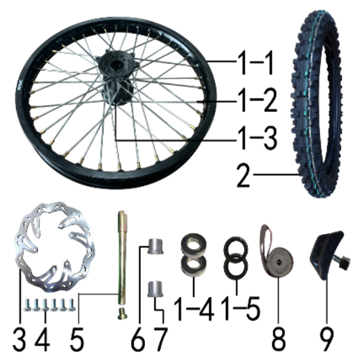 | 1 | 30.408.1215 | 前轮毂总成 | Диск колёсный передний 21" 1,6x21 [50-8F] 20мм 8K алюминий чёрный | 1 | 套 |  |  | 0
 | 1-1 |  | 铝圈 | Обод колёсный 1,60x21 36H 7116 BSE черный | 1 | 个 |  |  | 0
 | 1-2 |  | 辐条(含辐条螺母) | Спица, колесо переднее 21" BSE, 4х240 | 36 | 根 |  |  | 0
 | 1-4 |  | 前毂芯 | Ступица передняя 450-2F 20мм | 1 | 个 |  |  | 0
 | 1-5 |  | 全封闭轴承 | Подшипник 6004 | 2 | 个 |  |  | 0
 | 1-6 |  | 鼓芯油封 | Сальник | 2 | 只 |  |  | 0
 | 1-7 |  | 鼓芯内衬管 | Втулка 21x27x61,5 250-6F сталь | 1 | 个 |  |  | 0
 | 2 | 30.411.3300 | 朝阳深齿轮胎 | Покрышка 80/100-21(H875) Sunrise | 1 | 套 |  |  | 0
 | 2-1 | 30.411.3301 | 朝阳深齿内胎 | Покрышка 80/100-21(H875) | 1 | 只 |  |  | 0
 | 2-2 | 30.411.3302 | 朝阳深齿外胎 | Покрышка 80/100-21(H875) | 1 | 只 |  |  | 0
 | 3 | 30.526.0250 | 前碟刹盘 | Диск тормозной передний 240х101х4мм М6х6х117мм леп | 1 | 片 |  |  | 0
 | 4 | 30.802.0010 | 六角头螺栓GB5783 | Винт М6x12 [12.9] GB5783 | 6 | 个 |  |  | 0
 | 5 | 30.851.0010 | 前轮轴 | Ось колеса переднего 217x20 mm 25-44mm | 1 | 根 |  |  | 0
 | 6 | 30.855.2010 | 前轮右隔套 | Втулка 20,2x30x24 алюминий | 1 | 个 |  |  | 0
 | 7 | 30.855.2020 | 前轮右隔套 | Втулка 20,2x30x28 алюминий | 1 | 个 |  |  | 0
 | 8 | 30.404.0080 | 衬带 | Лента ободная 21 | 1 | 个 |  |  | 0
 | 9 | 30.412.0020 | 内胎防滑锁 | Стопор покрышки (буксатор) 1,6" | 1 | 个 |  |  | 0

DIAGRAM | Колесо заднее
 | POS. | NEW EPR CODE | CHINESE NAME | NAME RUS | QTY | UNIT | UNIT PRICE (EX WORKS ) | ORDER QTY | TOTAL AMOUNT | REMARKS
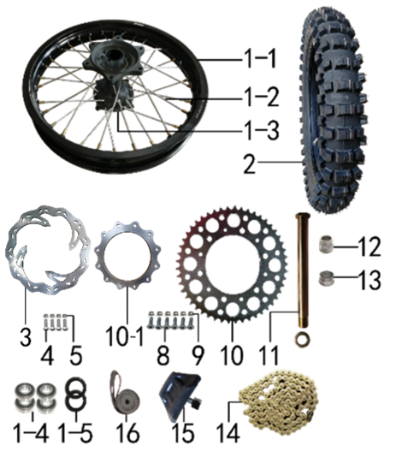 | 1 | 30.409.1315 | 后轮毂总成 | Диск колёсный задний 18" 2,15x18[50-8R] 25мм 8k алюминий чёрный | 1 | 套 |  |  | 0
 | 1-1 |  | 铝圈 | Обод колёсный 2,15x18 32H 7116 BSE чёрный | 1 | 个 |  |  | 0
 | 1-2 |  | 辐条(含辐条螺母) | Спица, колесо заднее 18" BSE, 4х193 внутренняя | 16 | 根 |  |  | 0
 | 1-2 |  | 辐条(含辐条螺母) | Спица, колесо заднее 18" BSE, 4х198 наружная | 16 | 根 |  |  | 0
 | 1-3 |  | 后毂芯 |  | 1 | 个 |  |  | 0
 | 1-4 |  | 全封闭轴承 | Подшипник 6005 | 2 | 个 |  |  | 0
 | 1-5 |  | 鼓芯油封 | Сальник 30x47x7 | 2 | 只 |  |  | 0
 | 1-6 |  | 鼓芯内衬管 | Втулка 26x32x92,6 250-7R сталь | 1 | 个 |  |  | 0
 | 2 | 30.411.3350 | 朝阳深齿轮胎 | Покрышка 110/90-18(H872) Sunrise | 1 | 套 |  |  | 0
 | 2-1 | 30.411.3351 | 朝阳深齿内胎 | Покрышка 110/90-18(H872) | 1 | 只 |  |  | 0
 | 2-2 | 30.411.3352 | 朝阳深齿外胎 | Покрышка 110/90-18(H872) | 1 | 只 |  |  | 0
 | 3 | 30.527.0170 | 后碟刹盘 | Диск тормозной задний 240x121x4мм М6х4х140мм леп | 1 | 片 |  |  | 0
 | 4 | 30.802.0015 | 六角头螺栓GB5783 | Винт M6x20 GB5783 [12.9] | 4 | 个 |  |  | 0
 | 5 | 30.818.0010 | 全金属六角法兰面锁紧螺母GB6187 | Гайка M6 фланцевая самостопорящаяся GB6187 | 4 | 个 |  |  | 0
 | 8 | 30.804.0040 | 内六角沉头螺钉GB70.3 | Винт М8x25 [10.9] | 6 | 个 |  |  | 0
 | 9 | 30.818.0020 | 全金属六角法兰面锁紧螺母GB6187 | Гайка M8 фланцевая самостопорящаяся GB6187 | 12 | 个 |  |  | 0
 | 10 | 30.304.0560 | 链轮 | Звезда ведомая 520x125x49Т М8х6х153мм | 1 | 个 |  |  | 0
 | 10-1 | 30.309.0010 | 链轮座 | Проставка звезды ведомой | 1 | 个 |  |  | 0
 | 11 | 30.851.0040 | 后轮轴 | Ось колеса заднего d25x259_d40x28 | 1 | 根 |  |  | 0
 | 12 | 30.855.2120 | 后轮右隔套 | Втулка 25,2x40x33-21 правая алюминий | 1 | 个 |  |  | 0
 | 13 | 30.855.2110 | 后轮左隔套 | Втулка 25,2x40x33-33 левая алюминий | 1 | 个 |  |  | 0
 | 14 | 30.301.1730 | ZH链条 | Цепь 520x116L жёлтый | 1 | 根 |  |  | 0
 | 15 | 30.412.0050 | 内胎防滑锁 | Стопор покрышки (буксатор) 2,15" | 1 | 个 |  |  | 0
 | 16 | 30.404.0060 | 衬带 | Лента ободная 18 | 1 | 个 |  |  | 0

DIAGRAM | Электрика
 | POS. | NEW EPR CODE | CHINESE NAME | NAME RUS | QTY | UNIT | UNIT PRICE (EX WORKS ) | ORDER QTY | TOTAL AMOUNT | REMARKS
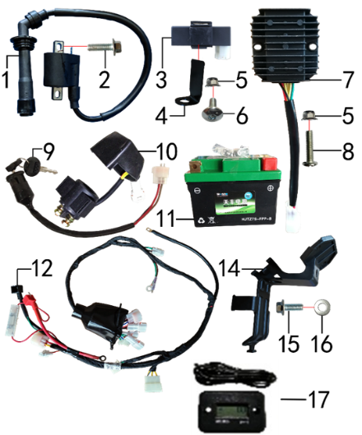 | 1 | 30.606.0530 | 高压包 | Катушка зажигания TYX250SR | 1 | 个 |  |  | 0
 | 2 | 30.801.0050 | 六角法兰螺栓GB5787 | Винт M6x20 | 1 | 个 |  |  | 0
 | 3 | 30.613.0230 | 点火器 | Блок управления CDI TYX300 | 1 | 个 |  |  | 0
 | 4 | 30.247.0060 | 点火器固定片 | Кронштейн | 1 | 个 |  |  | 0
 | 5 | 30.818.0010 | 全金属六角法兰面锁紧螺母GB6187 | Гайка M6 фланцевая самостопорящаяся GB6187 | 2 | 个 |  |  | 0
 | 6 | 30.805.0040 | 内六角大扁头螺钉 | Винт М6x16 | 1 | 个 |  |  | 0
 | 7 | 30.608.0110 | 整流器 | Регулятор напряжения 3ф TYX | 1 | 个 |  |  | 0
 | 8 | 30.811.0150 | 十字平圆头螺钉 | Винт M6x20 PH | 1 | 个 |  |  | 0
 | 9 | 30.620.0040 | 电门锁 | Замок зажигания 3pin | 1 | 个 |  |  | 0
 | 10 | 30.609.0040 | 继电器 | Реле стартера | 1 | 个 |  |  | 0
 | 11 | 30.604.0500 | 锂电池 | АКБ 12V3Ah 114x71x86 -/+ | 1 | 只 |  |  | 0
 | 12 | 30.601.0730 | 总线 | Проводка | 1 | 套 |  |  | 0
 | 14 | 30.753.0150 | 电池盒压板 | Пластина прижимная аккумуляторного отсека | 1 | 个 |  |  | 0
 | 15 | 30.801.0040 | 六角法兰螺栓GB5787 | Винт M6x16 | 1 | 个 |  |  | 0
 | 16 | 30.825.0060 | 平垫圈GB97 | Шайба 6x18x1,5 | 1 | 个 |  |  | 0
 | 17 | 30.629.0010 | 数显计时器 | Счётчик моточасов (HM006A) | 1 | 个 |  |  | 0

DIAGRAM | Облицовка
 | POS. | NEW EPR CODE | CHINESE NAME | NAME RUS | QTY | UNIT | UNIT PRICE (EX WORKS ) | ORDER QTY | TOTAL AMOUNT | REMARKS
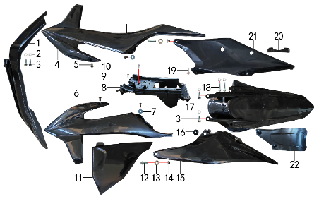 | 1 | 30.716.1200 | 前挡泥板 | Крыло переднее, черный | 1 | 块 |  |  | 0
 | 2 | 30.825.0060 | 平垫圈GB97 | Шайба 6x18x1,5 | 6 | 个 |  |  | 0
 | 3 | 30.801.0040 | 六角法兰螺栓GB5787 | Винт M6x16 | 4 | 个 |  |  | 0
 | 4 | 30.719.1100 | 前右侧板 | Облицовка передняя правая, чёрный | 1 | 块 |  |  | 0
 | 5 | 30.813.0005 | 不锈钢内六角半圆头 | Винт M5x12 нерж | 4 | 个 |  |  | 0
 | 6 | 30.718.1200 | 前左侧板 | Облицовка передняя левая, чёрный | 1 | 块 |  |  | 0
 | 7 | 30.825.0020 | 平垫圈GB97 | Шайба 5x12 | 2 | 个 |  |  | 0
 | 8 | 30.753.0100 | 电池盒 | Гнездо аккумулятора | 1 | 个 |  |  | 0
 | 9 | 30.810.0120 | 十字槽盘头自攻螺钉GB845-76 | Винт самонарезающий 4,8x16 | 1 | 个 |  |  | 0
 | 10 | 30.810.0150 | 十字槽盘头自攻螺钉GB845-76 | Винт самонарезающий 5,5x16 GB845-76 (с большой головкой) | 1 | 个 |  |  | 0
 | 11 | 30.721.0550 | 中右侧板 | Облицовка средняя правая, чёрный | 1 | 块 |  |  | 0
 | 12 | 30.801.0171 | 六角法兰螺栓GB5787 | Винт M8x25 GB5787 | 2 | 个 |  |  | 0
 | 13 | 30.856.0475 | 台阶衬套(BK250后侧板) | Втулка ступенчатая 18x8,2x8,5x14x2,5 | 2 | 个 |  |  | 0
 | 14 | 30.818.0020 | 全金属六角法兰面锁紧螺母GB6187 | Гайка M8 фланцевая самостопорящаяся GB6187 | 2 | 个 |  |  | 0
 | 15 | 30.722.0700 | 后左侧板 | Облицовка задняя левая, чёрный | 1 | 块 |  |  | 0
 | 16 | 30.755.0070 | 橡胶缓冲套 | Втулка с резиновой подушкой | 1 | 套 |  |  | 0
 | 17 | 30.717.1000 | 后挡泥板 | Крыло заднее | 1 | 块 |  |  | 0
 | 18 | 30.801.0060 | 六角法兰螺栓GB5787 | Винт M6x25 | 2 | 个 |  |  | 0
 | 19 | 30.810.0160 | 十字槽盘头自攻螺钉GB845-76 | Винт самонарезающий 5,5x20 GB845-76 | 1 | 个 |  |  | 0
 | 20 | 30.757.0040 | 侧板隔热橡胶垫 | Проставка термоизолирующая резиновая | 1 | 个 |  |  | 0
 | 21 | 30.723.0650 | 后右侧板 | Облицовка задняя правая, чёрный | 1 | 块 |  |  | 0
 | 22 | 30.751.0080 | 后挡泥皮 | Брызговик | 1 | 块 |  |  | 0

DIAGRAM | Бак, седло и фара
 | POS. | NEW EPR CODE | CHINESE NAME | NAME RUS | QTY | UNIT | UNIT PRICE (EX WORKS ) | ORDER QTY | TOTAL AMOUNT | REMARKS
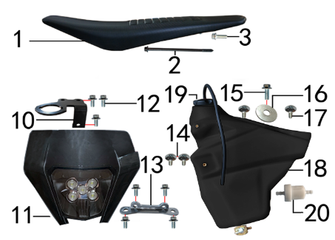 | 1 | 30.702.2300 | 座垫 | Седло чёрный | 1 | 个 |  |  | 0
 | 2 | 30.801.0128 | 六角法兰螺栓GB5787 | Винт M6x108 GB5787 | 1 | 个 |  |  | 0
 | 3 | 30.801.0045 | 六角法兰螺栓GB5787 | Винт M6x16 GB5787 | 1 | 个 |  |  | 0
 | 10 | 30.211.0095 | 记分牌支架 | Кронштейн крепления замка зажигания | 1 | 个 |  |  | 0
 | 11 | 30.616.0400 | 大灯 | Фара LED FN121B | 1 | 块 |  |  | 0
 | 12 | 30.801.0030 | 六角法兰螺栓GB5787 | Винт M6x12 | 7 | 个 |  |  | 0
 | 13 | 30.230.0030 | 连接片 | Пластина соединительная | 1 | 片 |  |  | 0
 | 14 | 30.805.0040 | 内六角大扁头螺钉 | Винт М6x16 | 2 | 个 |  |  | 0
 | 15 | 30.801.0040 | 六角法兰螺栓GB5787 | Винт M6x16 | 1 | 个 |  |  | 0
 | 16 | 30.825.0090 | 平垫圈GB97 | Шайба | 1 | 个 |  |  | 0
 | 17 | 30.805.0060 | 内六角大扁头螺钉 | Винт M6x20 | 2 | 个 |  |  | 0
 | 18 | 30.710.0300 | 油壶 | Бак топливный | 1 | 个 |  |  | 0
 | 19 | 30.712.0210 | 油壶盖 | Крышка топливного бака чёрная | 1 | 个 |  |  | 0
 | 20 | 30.143.0010 | 油滤器 | Фильтр топливный | 1 | 个 |  |  | 0
 | 21 | 30.243.0560 | 支架 | Кронштейн фары | 2 | 个 |  |  | 0

DIAGRAM | Дополнительно
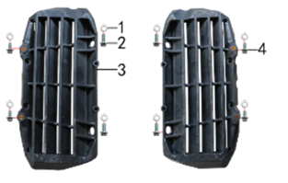 | POS. | NEW EPR CODE | CHINESE NAME | NAME RUS | QTY | UNIT | UNIT PRICE (EX WORKS ) | ORDER QTY | TOTAL AMOUNT | REMARKS
 | 1 | 30.825.0060 | 平垫圈GB97 | Шайба 6x18x1,5 | 8 | 个 |  |  | 0
 | 2 | 30.801.0040 | 六角法兰螺栓GB5787 | Винт M6x16 | 4 | 个 |  |  | 0
 | 3 | 30.763.0050 | 导风板 | Защита радиатора L+R чёрный, комплект | 1 set | 付 |  |  | 0
 | 4 | 30.801.0030 | 六角法兰螺栓GB5787 | Винт M6x12 | 5 | 个 |  |  | 0

DIAGRAM | Дополнительно
 | POS. | NEW EPR CODE | CHINESE NAME | NAME RUS | QTY | UNIT | UNIT PRICE (EX WORKS ) | ORDER QTY | TOTAL AMOUNT | REMARKS
 | 1 | 80.200.0010 | 玻纤布铝箔胶带 |  | 0,03 | 套 |  |  | 0
 | 2 | 30.844.0020 | O型橡胶密封圈 | Кольцо уплотнительное 20x5 | 4 | 卷 |  |  | 0
 | 3 | 30.835.0010 | 油管卡簧 | Хомут пружинный Φ10 | 4 | 卷
 | 4 | 30.168.0030 | 汽油管 | Трубка топливная | 1 | 米 |  |  | 0
 | 4 | 30.168.0070 | 汽油管 | Трубка топливная | 1 | 米 |  |  | 0
 | 5 | 30.765.3001 | 513透明膜贴花 |  | 1 | 付 |  |  | 0

ADDITIONAL SPARE PARTS REQUIRED | POS. |  | CHINESE NAME | 采购成本(元) | QTY | UNIT | UNIT PRICE (EX WORKS ) | ORDER QTY | TOTAL AMOUNT | REMARKS
 |  |  |  |  |  |  |  |  | 0
 |  |  |  |  |  |  |  |  | 0
 |  |  |  |  |  |  |  |  | 0
GRAND TOTAL: |  |  |  |  |  |  |  |  | 0

